GA
SPIS TREŚCI
Reguły wprowadzania:

pola do wypełnienia
dane przeniesione z innego arkusza
pola kontrolne
formuły

UWAGA !!! Dane z żółtych pól nie są tłumaczone automatycznie.

Wprowadź odpowiednie dane:

Język / Sprache / Language | 1
Rok obrotowy | 2024

nazwa Spółki | Rhenus Digital Workforce Sp z o.o. |  | forma prawna: | 1
ulica i numer | Puławska 99
kod pocztowy | 02-595
siedziba | Warszawa |  |  | jest

Nagłówek arkuszy | Sprawozdanie finansowe sporządzone za rok obrotowy 2024

Dzień bilansowy | 31.12.2024
rok | 2024
miesiąc | 12
dzień | 31

Rok obrotowy rozpoczyna się: | 19.10.2023
rok | 2023
miesiąc | 10
dzień | 19

Spółka sporządza rachunek zysków i strat w wersji
porównawczej | 1

Spółka sporządza CF w wersji
nie sporządza | 0

Spółka sporządza ZZwK | 0

Data sporządzenia sprawozdania finansowego | 14.03.2025
rok | 2025
miesiąc | 3
dzień | 14

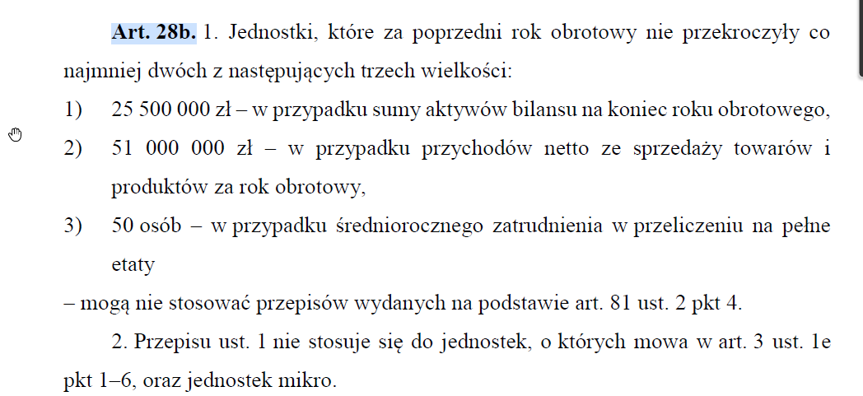
Warunek dla konieczności sporządzania sprawozdania z działalności - uchwała dot. uproszczeń

1. Czy spółka jest jednostką małą / mikro? | NIE
2. Czy klient chce, by sporządzać sprawozdanie z działalności? | NIE
3. Czy jest uchwała NZW o korzystaniu z uproszczeń w zakresie SzD? | NIE
SPÓŁKA POWINNA SPORZĄDZIĆ SPRAWOZDANIE Z DZIAŁALNOŚCI

PYTANIA POMOCNICZE - INFORMACJA DODATKOWA

Wprowadzenie
Czy SF sporządzono przy założeniu kontynuacji działalności? |  | tak
Czy w roku obrotowym nastąpiło połączenie spółek? |  | nie | metoda połączenia: | 0
Wybierz metodę rozchodu zapasów |  | 1
Czy spółka korzysta z uproszczeń i nie sporządza sprawozdania z działalności? |  | nie

